NNH5s2
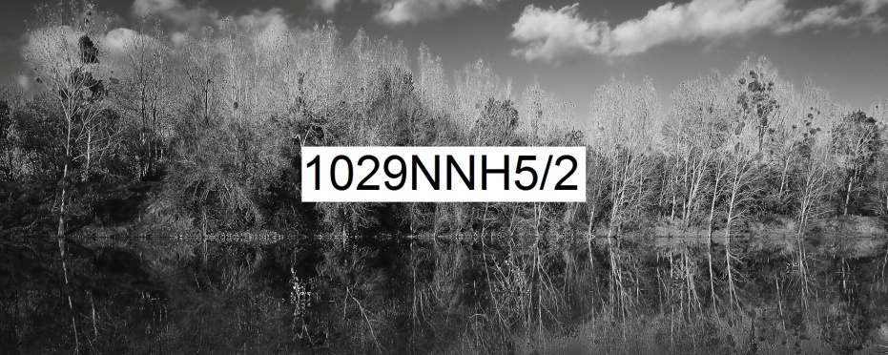
Numérique Noir et blanc Horizontal rapport de format largeur 5 sur hauteur 2 | format de la photo, hors bord et encadrement |  |  | 25 x 10 | 50 x 20 | 100 x 40
 | nombre maximum de tirages et impressions par photo |  |  | illimité | illimité | 500
 | conditions de prise de vue |  |  | - | oui | oui
 | numérotation |  |  | - | -
T I R A G E P A P I E R P H O T O |  |  | T P P | 25 x 10 | 50 x 20 | 100 x 40
Fuji Crystal DRII brillant | FUCRBR | sans bord blanc | SBB | 23 € | 36 € | 72 €
 |  | avec bord blanc 1 cm ( ! = L + 2 ; h + 2 ) | ABB1 | - |  | 80 €
Ilford N&B brillant sans film OU film brillant OU film mat |  | sans bord blanc (!25x10 sans film) | SBB | 49 € | 63 € | 154 €
 | ILBRSAFI | avec bord blanc 1 cm ( ! = L + 2 ; h + 2 ) | ABB1 | - |  | 164 €
 | ILBRFIBR | avec bord blanc 2 cm ( ! = L + 4 ; h + 4 ) | ABB2 | - | - | 172 €
Ilford baryté | ILBA | sans bord blanc | SBB | 69 € | 119 € | 304 €
 |  | avec bord blanc 1 cm ( ! = L + 2 ; h + 2 ) | ABB1 | 73 € |  | -
 |  | avec bord blanc 2 cm ( ! = L + 4 ; h + 4 ) | ABB2 | 79 € | 129 € | -
 |  | avec bord blanc 3 cm ( ! = L + 6 ; h + 6 ) | ABB3 | - | 136 € | -
I M P R E S S I O N D I R E C T E P R E T - A - A C C R O C H E R |  |  |  |  | IDPAC | 100 x 40
impression sur aluminium | IMALU |  |  |  | CSC | 284 €
 |  | monté avec encadrement bois massif blanc champ 4 mm, profondeur 35 mm |  |  | MOAB10BL | 502 €
Impression sur toile textile mat OU brillant | IMTTMA IMTTBR | monté avec caisson flottant érable massif blanc vide 29 mm, champ 21 mm, profondeur 60 mm |  |  | BAPL21ERBL | 1,164 €
T I R A G E P A P I E R P H O T O P R E T - A - A C C R O C H E R |  |  |  |  | TPPPAC | 100 x 40
Fuji chrystal archive DRII brillant avec film brillant | FUCRFIBR | contre-collé sur aluminium |  |  | CSC | 374 €
 |  | monté avec encadrement bois massif blanc champ 4 mm, profondeur 35 mm |  |  | MOAB10BL | 592 €
 |  | monté avec caisson à interstice érable massif blanc vide 6 mm, champ 15 mm, profondeur 31 mm |  |  | MOBA15ERBL | 694 €
Ilford N&B brillant avec verre acrylique brillant OU mat |  | contre-collé sur aluminium |  |  | CSC | 652 €
 |  | monté avec encadrement bois massif blanc champ 4 mm, profondeur 35 mm |  |  | MOAB10BL | 869 €
 | ILBRVEBR2 | monté avec caisson à interstice aluminium vide 4 mm, champ 1 mm, profondeur 25 mm |  |  | LOAB25AR | 904 €
 | ILBRVEMA2 | monté avec caisson à interstice bois massif érable blanc vide 6 mm, champ 15 mm, profondeur 31 mm |  |  | MOBA15ERBL | 972 €
 |  | monté avec caisson à interstice bois massif argent patiné vide noir 8 mm, champ argent 12 mm, profondeur noir 45 mm |  |  | MOBAR12NA | 1,092 €
 |  | monté avec caisson à interstice aluminium vide 10 mm, champ 30 mm, profondeur 30 mm |  |  | LOSF30AR | 1,354 €
 |  | monté avec caisson flottant bois massif érable blanc vide 29 mm, champ 21 mm, profondeur 60 mm |  |  | MOBAPL21ERBL | 1,709 €
Ilford baryté sous passe-partout sous verre Mirogard | PECGPBVM2PP | 2 passe-partout largeur totale 5 cm passe-partout intérieur anthracite liseret 0,5 cm visible passe-partout extérieur blanc naturel 4,5 cm visible monté avec encadrement aulne massif brun champ 20 mm, profondeur 30 mm |  |  | 50AN45BNHA20AU | 1,206 €
 |  | 2 passe-partout largeur totale 10 cm passe-partout intérieur anthracite liseret 0,5 cm visible passe-partout extérieur blanc naturel 9,5 cm visible monté avec encadrement aulne massif brun champ 20 mm, profondeur 30 mm |  |  | 100AN95BNHA20AU | 1,384 €
 |  | 2 passe-partout largeur totale 8 cm passe-partout intérieur anthracite liseret 1 cm visible passe-partout extérieur blanc naturel 7 cm visible monté avec encadrement aulne massif brun champ 40 mm, profondeur 30 mm |  |  | 80AN70BNHA40AU | 1,429 €
 |  | 2 passe-partout largeur totale 10 cm passe-partout intérieur anthracite liseret 1 cm visible passe-partout extérieur blanc naturel 9 cm visible monté avec encadrement aulne massif brun champ 40 mm, profondeur 30 mm |  |  | 100AN90BNHA40AU | 1,509 €
 |  | 2 passe-partout largeur totale 10 cm passe-partout intérieur anthracite liseret 1,5 cm visible passe-partout extérieur blanc naturel 8,5 cm visible monté avec encadrement aulne massif brun champ 80 mm, profondeur 30 mm |  |  | 100AN85BNHA80AU | 2,144 €
les prix sont indiqués TTC les frais d'expédition ne sont pas inclus |  | distance d'observation minimum |  |  |  | 151 cm

 |  | distance d'observation optimum |  |  |  | 330 cm

 |  | distance d'observation maximum |  |  |  | 544 cm

